見積書様式 表紙(解説)
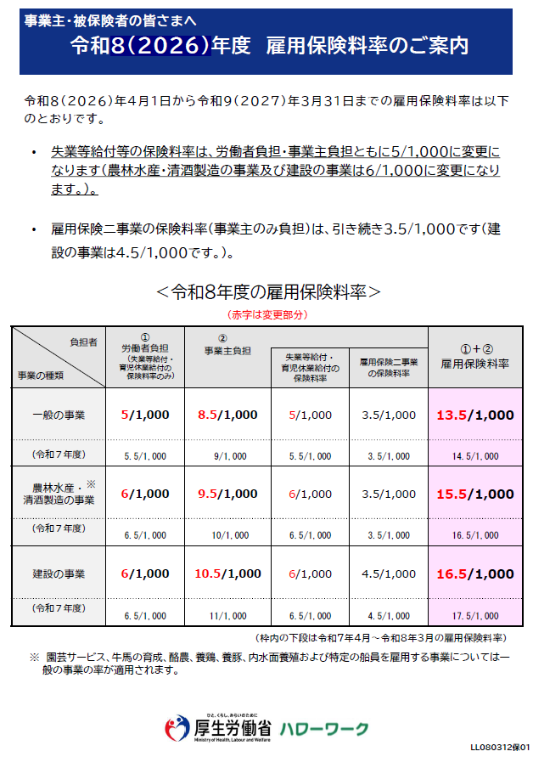
10.5/1000
↓
1.05/100
①
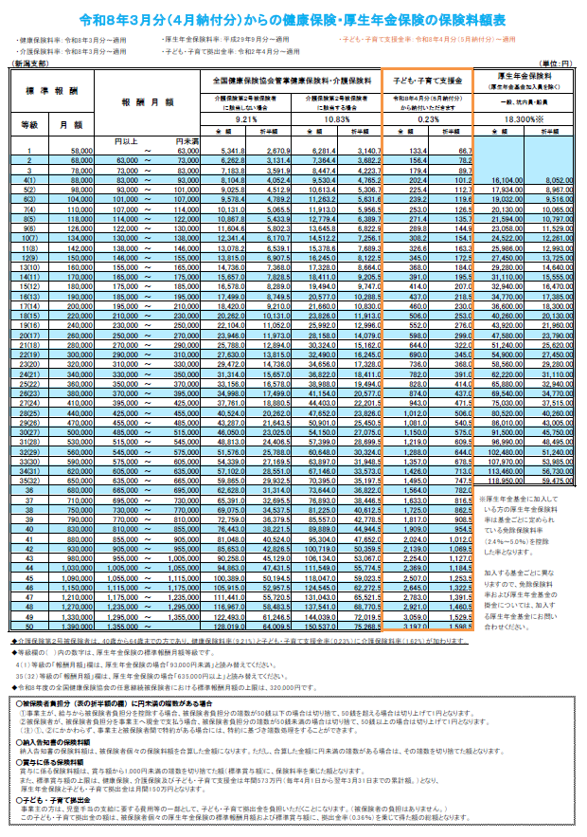
⑤
④
②
 |  |  |  | 見 積 書

 |  |  |  |  |  |  |  |  |  |  |  |  |  |  | 年 | 月 | 日

小柳建設株式会社 御中

押印をお願いいたします。

見 積 金 額 |  |  | ¥0 |  |  |  | 社 名

印
⑥
消 費 税 等 |  |  | ¥0
 |  |  |  |  |  |  | 代表者
見積金額合計 |  |  | ¥0
 |  |  |  |  |  |  | 郵便番号
 |  |  |  |  |  |  | 住 所
工 事 名
 |  |  |  |  |  |  | 電話番号
見 積 概 要 |  |  |  |  |  |  | Ｆ Ａ Ｘ
 |  |  |  |  |  |  | 見積内容の 問合せ先 | 担当者名
 |  |  |  |  |  |  |  | 担当者電話番号
 |  |  |  |  |  |  |  | 担当者E-mail
 |  |  |  |  |  |  | その他

※見積条件等 |  |  |  |  |  | 法定福利費(事業主負担分) |  |  |  |  |  | ※資材・レンタルの場合は不要

 |  |  |  |  |  |  | 労務費総額 |  | 1,000,000

 |  |  |  |  |  |  | 保険名称 |  |  |  | 料率 |  |  | 法定福利費(円）
 |  |  |  |  |  |  | ①雇用保険料 |  |  | × | 1.0500 |  | ％ | 10,500
 |  |  |  |  |  |  | ②健康保険料 |  |  | × | 4.6050 |  | ％ | 46,050
 |  |  |  |  |  |  | ③介護保険料 |  |  | × | 0.4333 |  | ％ | 4,333
 |  |  |  |  |  |  | ④厚生年金保険料 |  |  | × | 9.1500 |  | ％ | 91,500
 |  |  |  |  |  |  | ⑤子ども・子育て拠出金 |  |  | × | 0.3600 |  | ％ | 3,600
 |  |  |  |  |  |  | ⑥子ども・子育て支援金 |  |  | × | 0.1150 |  | ％ | 1,150
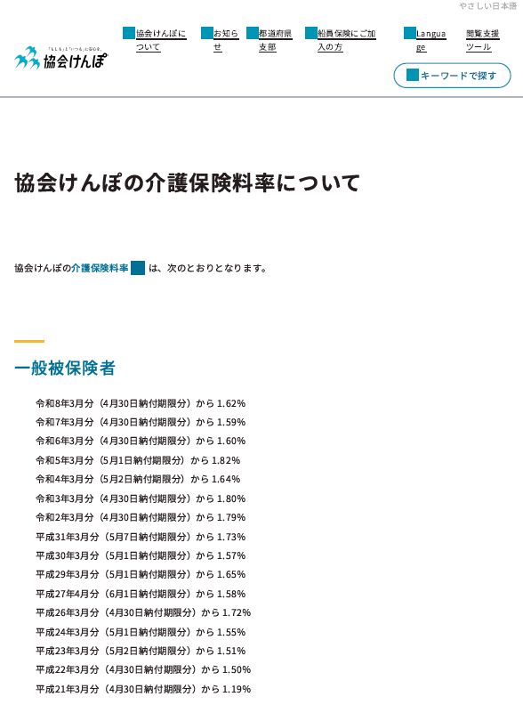
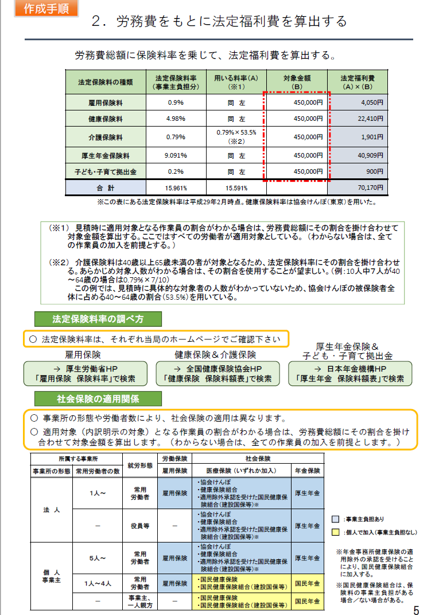
1.62÷2(折半)=0.81
×
40～65歳の割合
③
 |  |  |  |  |  |  | 法定福利費 合計額(①～⑥の合計） |  |  |  |  |  | 157,133

 | ※法定福利費入力方法と注意事項について
 | 1、労務費総額を入力してください。
 | 2、健康保険料、介護保険料は都道府県で異なる為、原則として会社所在地の都道府県の保険料率を確認して入力してください。
 | 3、介護保険料の料率は、40歳以上65歳未満の者が対象となるため、対象者割合で算出してください。
 | 4、厚生年金保険料は、事業主と従業員で折半となるため50％の保険料率を入力してください。
 | 5、労務費総額と保険料率入力で自動計算されます。

③
0.81×53.5%
=0.4333
とした
 | ※各料率の参照先（常に最新の料率を確認してください。）
 | ① | 雇用保険料 |  |  | https://www.mhlw.go.jp/stf/seisakunitsuite/bunya/0000108634.html
 | ② | 健康保険料 |  |  | https://www.kyoukaikenpo.or.jp/about/business/insurance_rate/premium_prefectures/r08/index.html
 | ③-1 | 介護保険料 |  |  | https://www.kyoukaikenpo.or.jp/about/business/insurance_rate/002/index.html
 | ③-2 | 介護保険の40歳～65歳の割合 P5参照 |  |  | https://www.mlit.go.jp/common/001203247.pdf
 | ④ | 厚生年金保険料 |  |  | https://www.kyoukaikenpo.or.jp/about/business/insurance_rate/premium_prefectures/r08/index.html
 | ⑤ | 子ども・子育て拠出金 |  |  | https://www.kyoukaikenpo.or.jp/about/business/insurance_rate/premium_prefectures/r08/index.html
 | ⑥ | 子ども・子育て支援金 |  |  | https://www.kyoukaikenpo.or.jp/about/business/insurance_rate/premium_prefectures/r08/index.html

 |  |  |  |  |  |  | 参考資料
 |  |  |  |  |  |  | https://www.mlit.go.jp/totikensangyo/const/totikensangyo_const_tk2_000080.html
 |  |  |  |  |  |  | https://www.mlit.go.jp/common/001157839.pdf
 |  |  |  |  |  |  | https://www.mlit.go.jp/common/001090440.pdf
 |  |  |  |  |  |  | https://biz.moneyforward.com/invoice/basic/50148/
 |  |  |  |  |  |  | https://backoffice.asahi.com/category/know-how/220531_legal-benefits/
 |  |  |  |  |  |  | https://www.reloclub.jp/relotimes/article/11755
 |  |  |  |  |  |  | https://hosoe-tax.com/news/column/column_zeimu/article/20241210/

見積書様式 表紙
 |  |  |  | 見 積 書

 |  |  |  |  |  |  |  |  |  |  |  |  |  | 年 | 月 | 日

小柳建設株式会社 御中

見 積 金 額 |  |  | ¥0 |  |  |  | 社 名

印
消 費 税 等 |  |  | ¥0
 |  |  |  |  |  |  | 代表者
見積金額合計 |  |  | ¥0
 |  |  |  |  |  |  | 郵便番号
 |  |  |  |  |  |  | 住 所
工 事 名
 |  |  |  |  |  |  | 電話番号
見 積 概 要 |  |  |  |  |  |  | Ｆ Ａ Ｘ
 |  |  |  |  |  |  | 見積内容の 問合せ先 | 担当者名
 |  |  |  |  |  |  |  | 担当者電話番号
 |  |  |  |  |  |  |  | 担当者E-mail
 |  |  |  |  |  |  | その他

※見積条件等 |  |  |  |  |  | 法定福利費(事業主負担分) |  |  |  |  | ※資材・レンタルの場合は不要

 |  |  |  |  |  |  | 労務費総額

 |  |  |  |  |  |  | 保険名称 |  |  | 料率 |  |  | 法定福利費(円）
 |  |  |  |  |  |  | ①雇用保険料 |  | × | 0.0000 |  | ％ | 0
 |  |  |  |  |  |  | ②健康保険料 |  | × | 0.0000 |  | ％ | 0
 |  |  |  |  |  |  | ③介護保険料 |  | × | 0.0000 |  | ％ | 0
 |  |  |  |  |  |  | ④厚生年金保険料 |  | × | 0.0000 |  | ％ | 0
 |  |  |  |  |  |  | ⑤子ども・子育て拠出金 |  | × | 0.0000 |  | ％ | 0
 |  |  |  |  |  |  | ⑥子ども・子育て支援金 |  | × | 0.0000 |  | ％ | 0
 |  |  |  |  |  |  | 法定福利費 合計額(①～⑥の合計） |  |  |  |  | 0

 | ※法定福利費入力方法と注意事項について
 | 1、労務費総額を入力してください。
 | 2、健康保険料、介護保険料は都道府県で異なる為、原則として会社所在地の都道府県の保険料率を確認して入力してください。
 | 3、介護保険料の料率は、40歳以上65歳未満の者が対象となるため、対象者割合で算出してください。
 | 4、厚生年金保険料は、事業主と従業員で折半となるため50％の保険料率を入力してください。
 | 5、労務費総額と保険料率入力で自動計算されます。

 | ※各料率の参照先（常に最新の料率を確認してください。）
 | ① | 雇用保険料 |  |  | https://www.mhlw.go.jp/stf/seisakunitsuite/bunya/0000108634.html
 | ② | 健康保険料 |  |  | https://www.kyoukaikenpo.or.jp/about/business/insurance_rate/premium_prefectures/r08/index.html
 | ③-1 | 介護保険料 |  |  | https://www.kyoukaikenpo.or.jp/about/business/insurance_rate/002/index.html
 | ③-2 | 介護保険の40歳～65歳の割合 P5参照 |  |  | https://www.mlit.go.jp/common/001203247.pdf
 | ④ | 厚生年金保険料 |  |  | https://www.kyoukaikenpo.or.jp/about/business/insurance_rate/premium_prefectures/r08/index.html
 | ⑤ | 子ども・子育て拠出金 |  |  | https://www.kyoukaikenpo.or.jp/about/business/insurance_rate/premium_prefectures/r08/index.html
 | ⑥ | 子ども・子育て支援金 |  |  | https://www.kyoukaikenpo.or.jp/about/business/insurance_rate/premium_prefectures/r08/index.html

